Лист1
Исходные данные для лабораторной работы
 |  | Вариант № 5
 | Дана матрица расстояний
 |  |  | Матрица смежности:

 |  | Пункты | 1 | 2 | 3 | 4 | 5
 |  | 1 | 1000 | 1 | 8 | 5 | 3
 |  | 2 | 1 | 1000 | 5 | 9 | 5
 |  | 3 | 8 | 7 | 1000 | 8 | 9
 |  | 4 | 5 | 8 | 6 | 1000 | 1
 |  | 5 | 5 | 4 | 9 | 4 | 1000

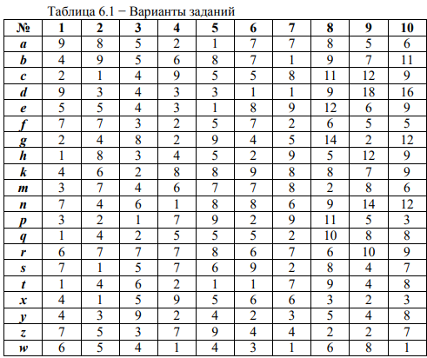
 |  |  | Матрица маршрутов - переменные:

 |  | Пункты | 1 | 2 | 3 | 4 | 5 | Выходы
 |  | 1 | 0 | 1 | 0 | 0 | 0 | 1
 |  | 2 | 0 | 0 | 1 | 0 | 0 | 1
 |  | 3 | 0 | 0 | 0 | 1 | 0 | 1
 |  | 4 | 0 | 0 | 0 | 0 | 1 | 1
 |  | 5 | 1 | 0 | 0 | 0 | 0 | 1
 |  | Входы | 1 | 1 | 1 | 1 | 1

 |  |  | Целевая функция = |  | 20

 |  |  |  | u2 | u3 | u4 | u5
 |  |  |  | 0 | 1 | 2 | 3

 |  |  | Ограничения:

 |  | u2-uj+n*x2j |  | 0 | 4 | -2 | -3
 |  | u3-uj+n*x3j |  | 1 | 0 | 4 | -2
 |  | u4-uj+n*x4j |  | 2 | 1 | 0 | 4
 |  | u5-uj+n*x5j |  | 3 | 2 | 1 | 0

